Описание курса
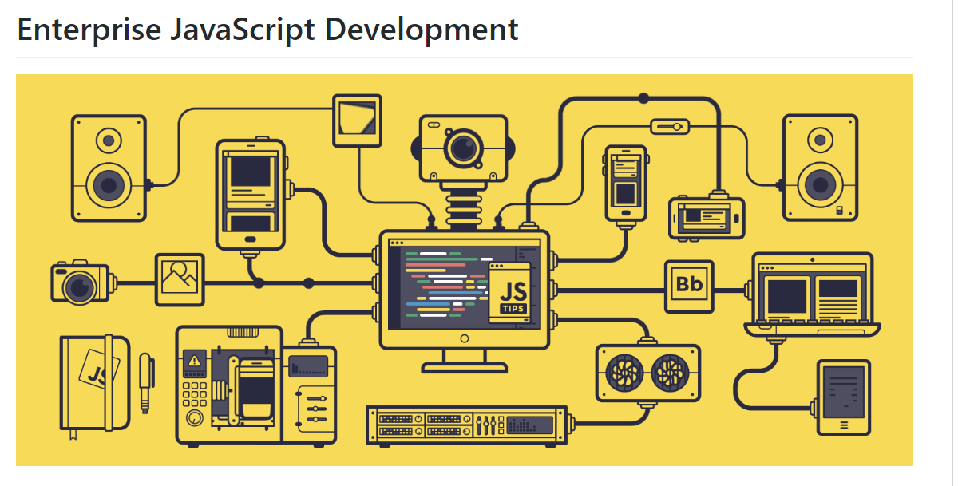

В рамках курса предлагаем вместе изучить JavaScript, освоить принципы и актуальные подходы к фронтенд-разработке, ознакомиться с распространенными инструментами и библиотеками. Итогом курса станет курсовой проект – законченное веб-приложение.

Предварительные требования к учащемуся: базовые знания html, css, js?

Формат лекций: презентации с крупнотекстовыми слайдами.

